1.normalitas
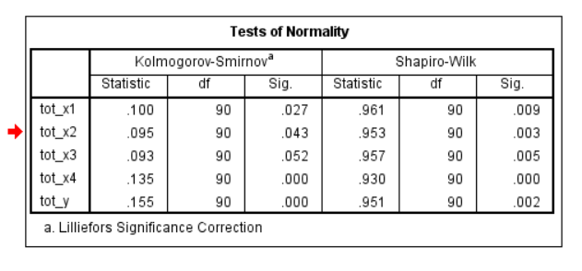
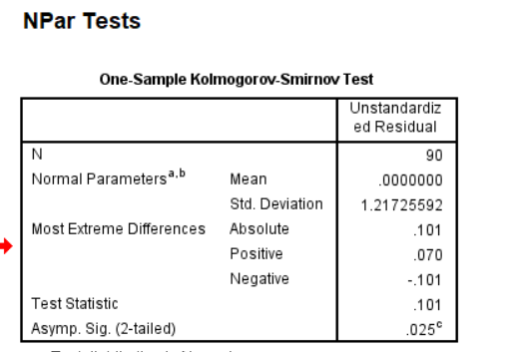

lihat tabel Sig Kolmogorov
jika Sig>0,05 maka data variabel terdistribusi normal
jika Sig<0,05 maka data variabel tidak terdistribusi normal

 | Hasil menunjukkan data tidak terdistribusi normal karena Asymp.Sig < 0,05

